observaciones
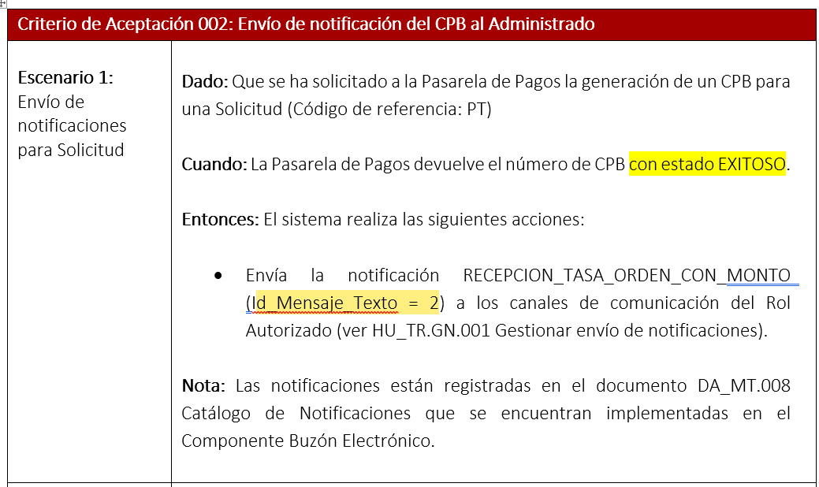

El sistema no genera el documento CPB, al transmitir una solicitud.

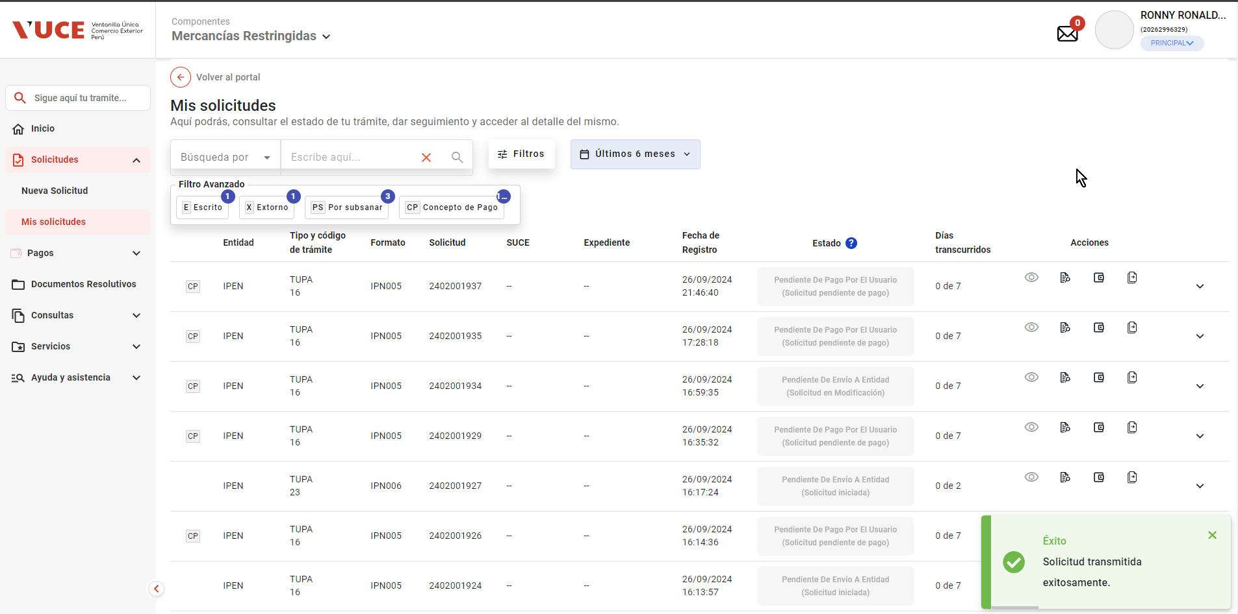

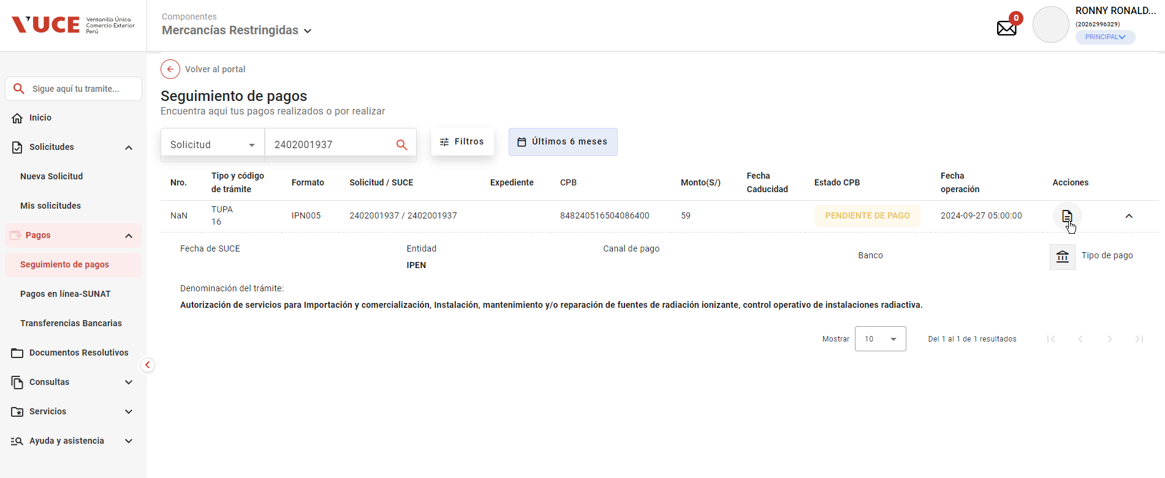

Al transmitir a la pasarela de pago, no se puede validar la recepción de la notificación

01
PASO 01: Seleccionar el botón transmitir
El sistema muestra pantalla principal de Componente MR

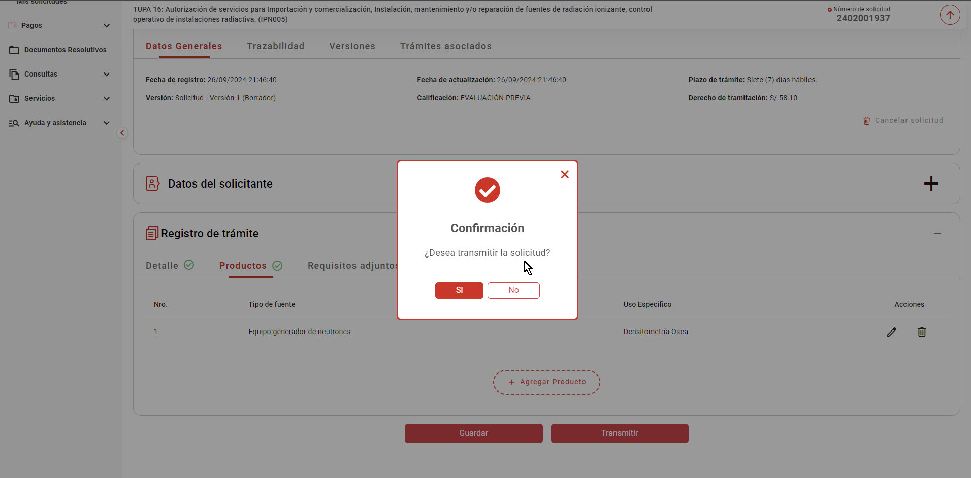

La pasarela de pagos genera y devuelve el CPB

- El sistema realiza las siguientes acciones
- Registra el nro. de CPB asociado al trámite, la fecha de vigencia del CPB en un plazo máximo de 5 días hábiles
(contabilizado a partir del día siguiente de generado el CPB) y el estado "Pendiente de pago"

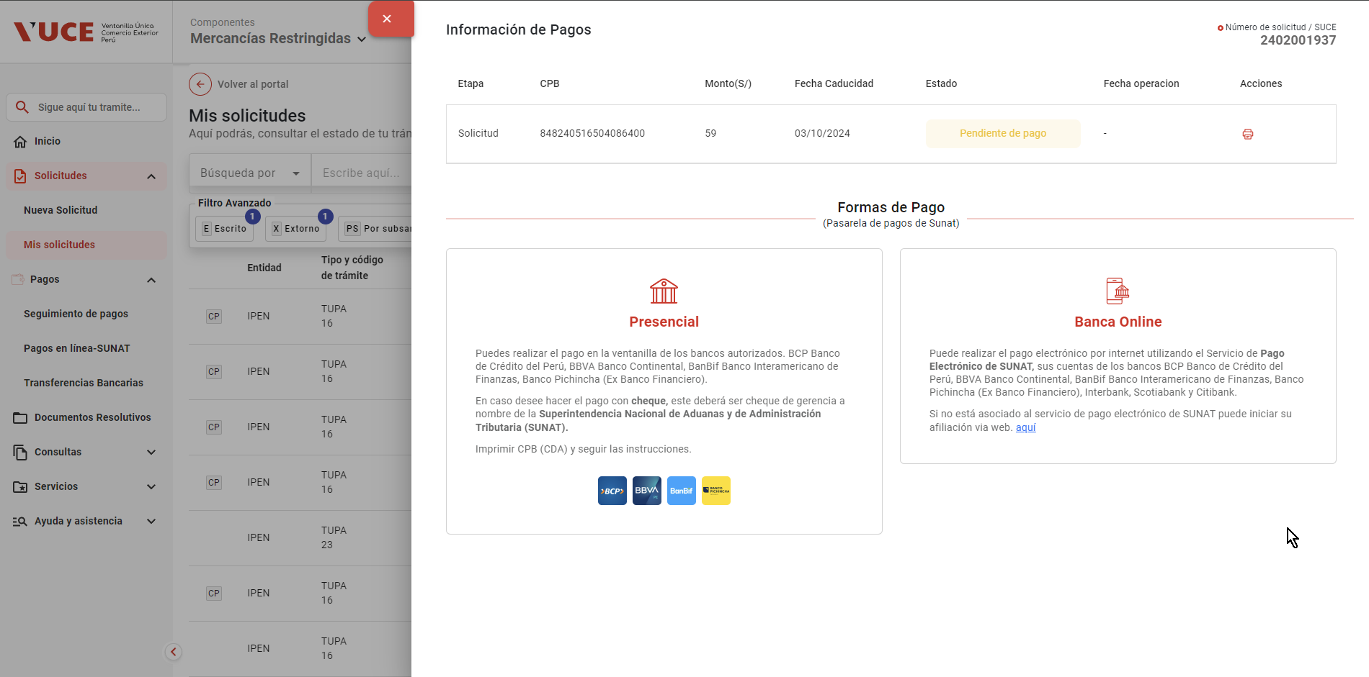

- Actualiza el estado del trámite a "Solicitud pendiente de pago"

- Registra en la trazailidad del trámite el mensaje "CPB generado; se encuentra a la espera de pago"
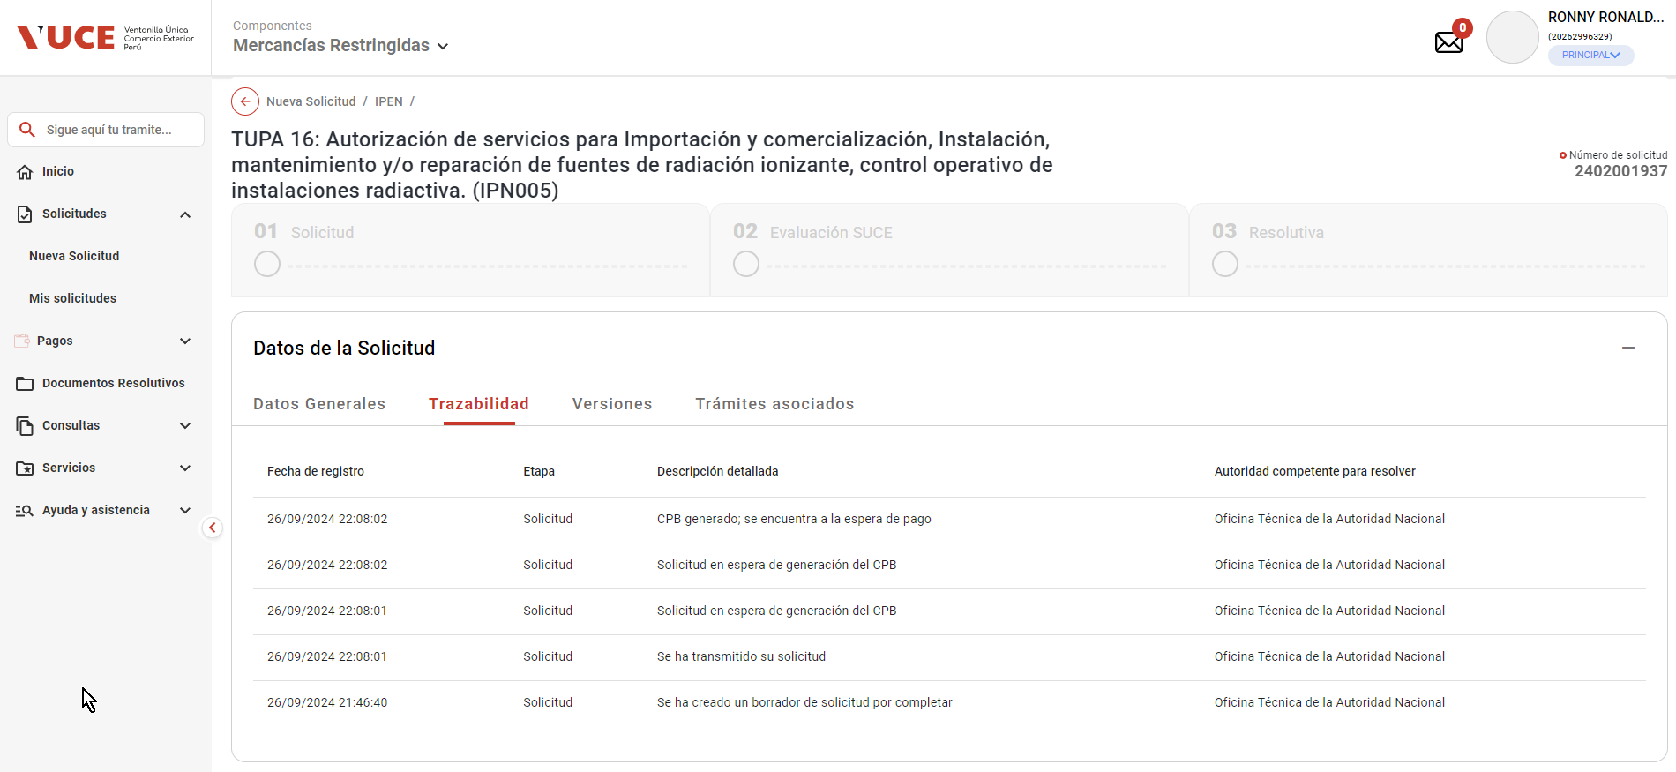

- Actualiza el estado del requerimiento de pago de trámite a PENDIENTE

- Notifica al rol autorizado con el registro RECEPCION_TASA_ORDEN_CON_MONTO (Id_Mensaje_Texto = 2)

